~19.1
n일차 | 날짜 | 내용 | 참조
1일차 | 2020-11-22 | 1. 파이썬 버전 확인하는 법 배움(cmd창 pip -V) 2. 장고 프레임워크 설치(pip install django) / 프로젝트 생성 및 띄우는 법 배움(장고사용법.txt참조) 3. 파이참 라이선스 등록
2일차 | 2020-11-25 | 1. 파이참/장고 세팅 환경 (파이참에서 장고 실행하기) 2. 새 프로젝트 생성 (경로: C:\Users\gram17\Desktop\채원\stockWebProgramming) 3. alt + 12 : 터미널 실행 / ctrl + c: 장고 프로젝트에서 터미널 중단 4. 장고 앱 생성 과정 -> 매뉴얼 장고 참조 | 1. 파이썬/장고 세팅 환경: https://bk-worm.tistory.com/4 2.매뉴얼 장고 참조
3일차 | 2020-11-30 | 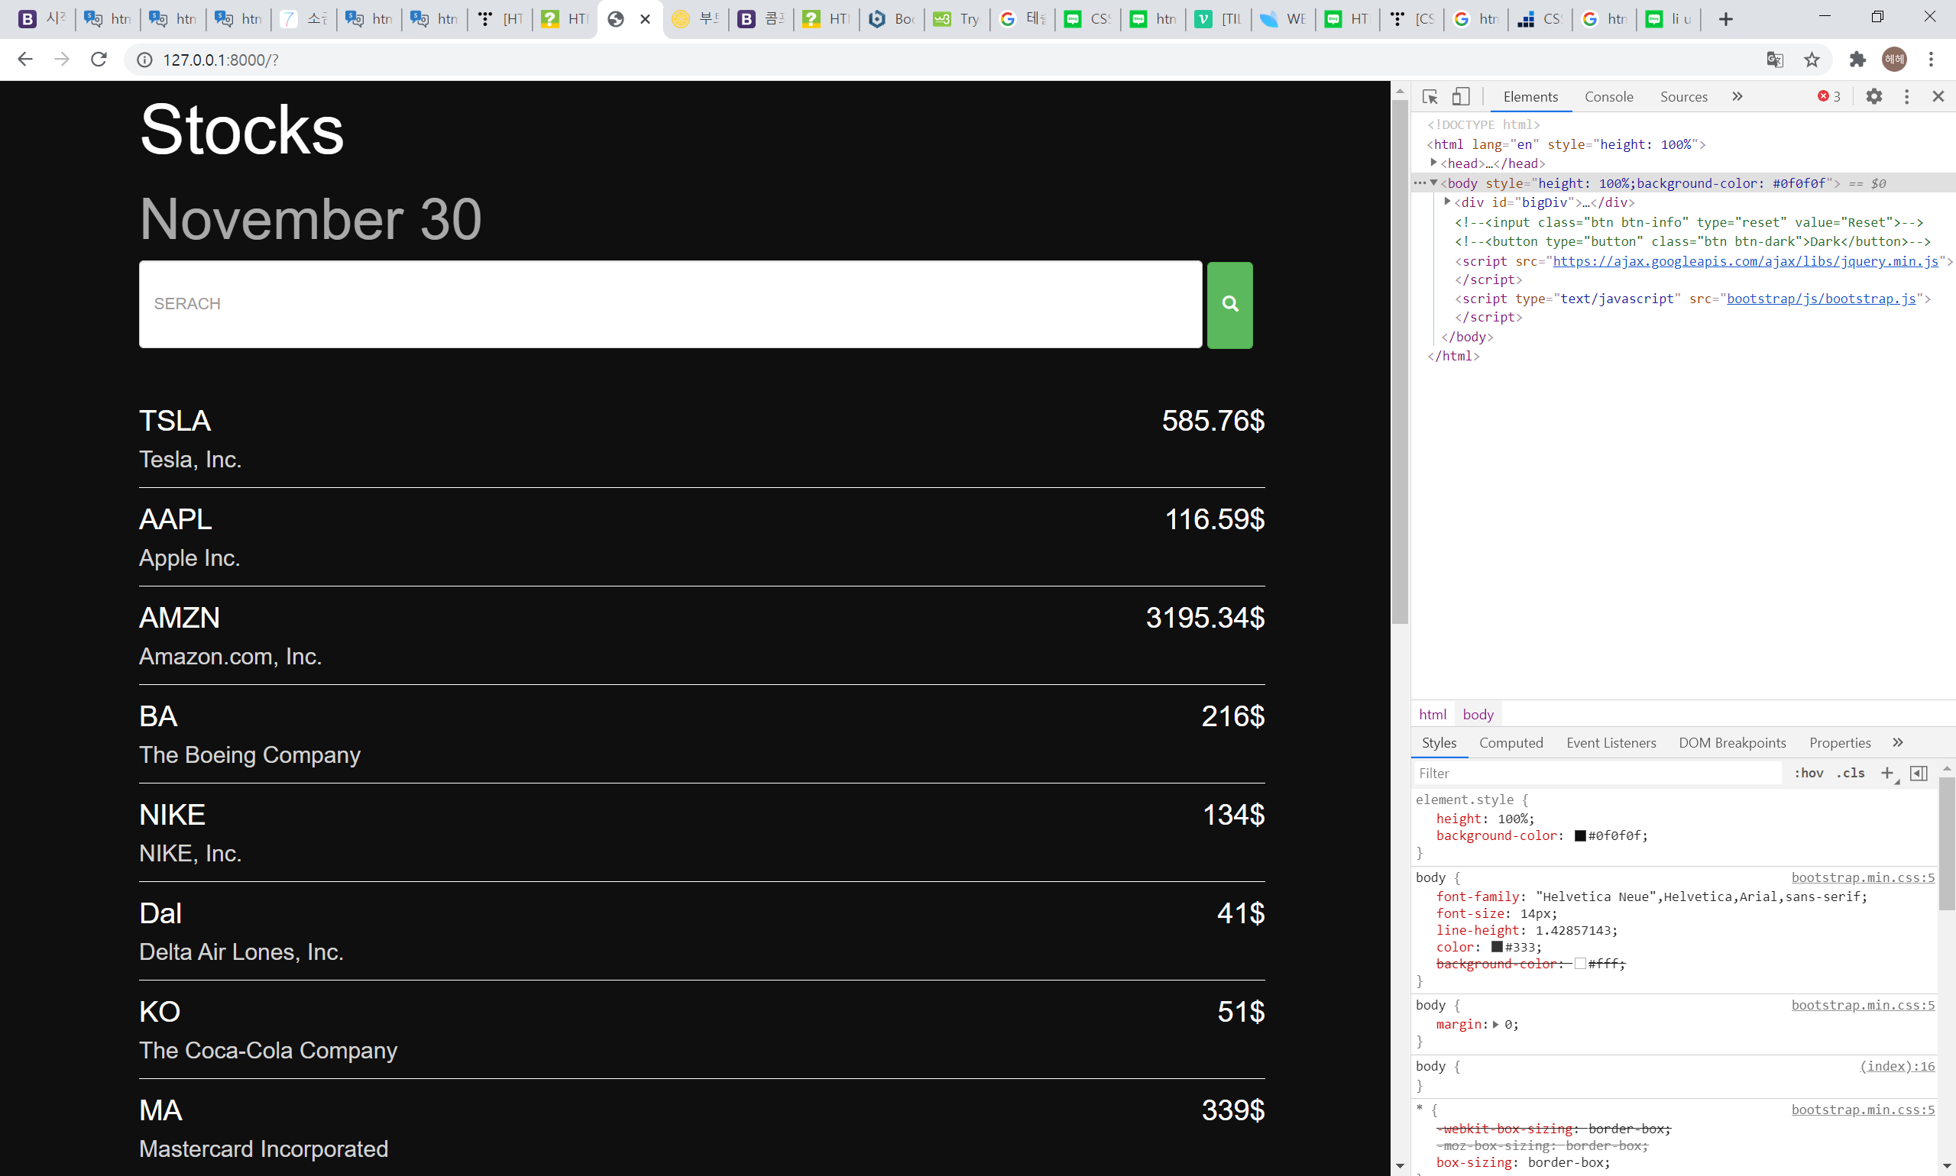 1. 파이참/장고로 설정된 상태에서 html 주석처리하기: 설정변경 -> file>settings>python template language> change 'template language' to 'none' ctrl + slash 2. 부트스트랩 참조 주소 바꿈: 로컬>외부주소 3. 메인화면 html 작성완료 ㅎ
4일차 | 2020-12-07 | 1. 깃등록하기 2. api 가져오기 (사이트: https://iexcloud.io/) -api키: pk_cc9d0be588704852a3e1b6e3c91b1e65 -파이썬에서 Https 요청을 보낼것 : requests라는 파이썬 라이브러리 필요 (pip install requests) 설치 후 import requests (요청처리) / import json (api가 반환한 걸 json형식으로 정보처리) | 1. 깃 옮겼던 방법: 여러가지 옮기는 방법이 있는거같지만 그냥 git init(깃생성) -> git remote add origin [깃저장소주소] -> add / commit /push 2. 커밋내용(log)까지 베껴오는 법은 모르겠다?
5일차_1 | 2020-12-08 | 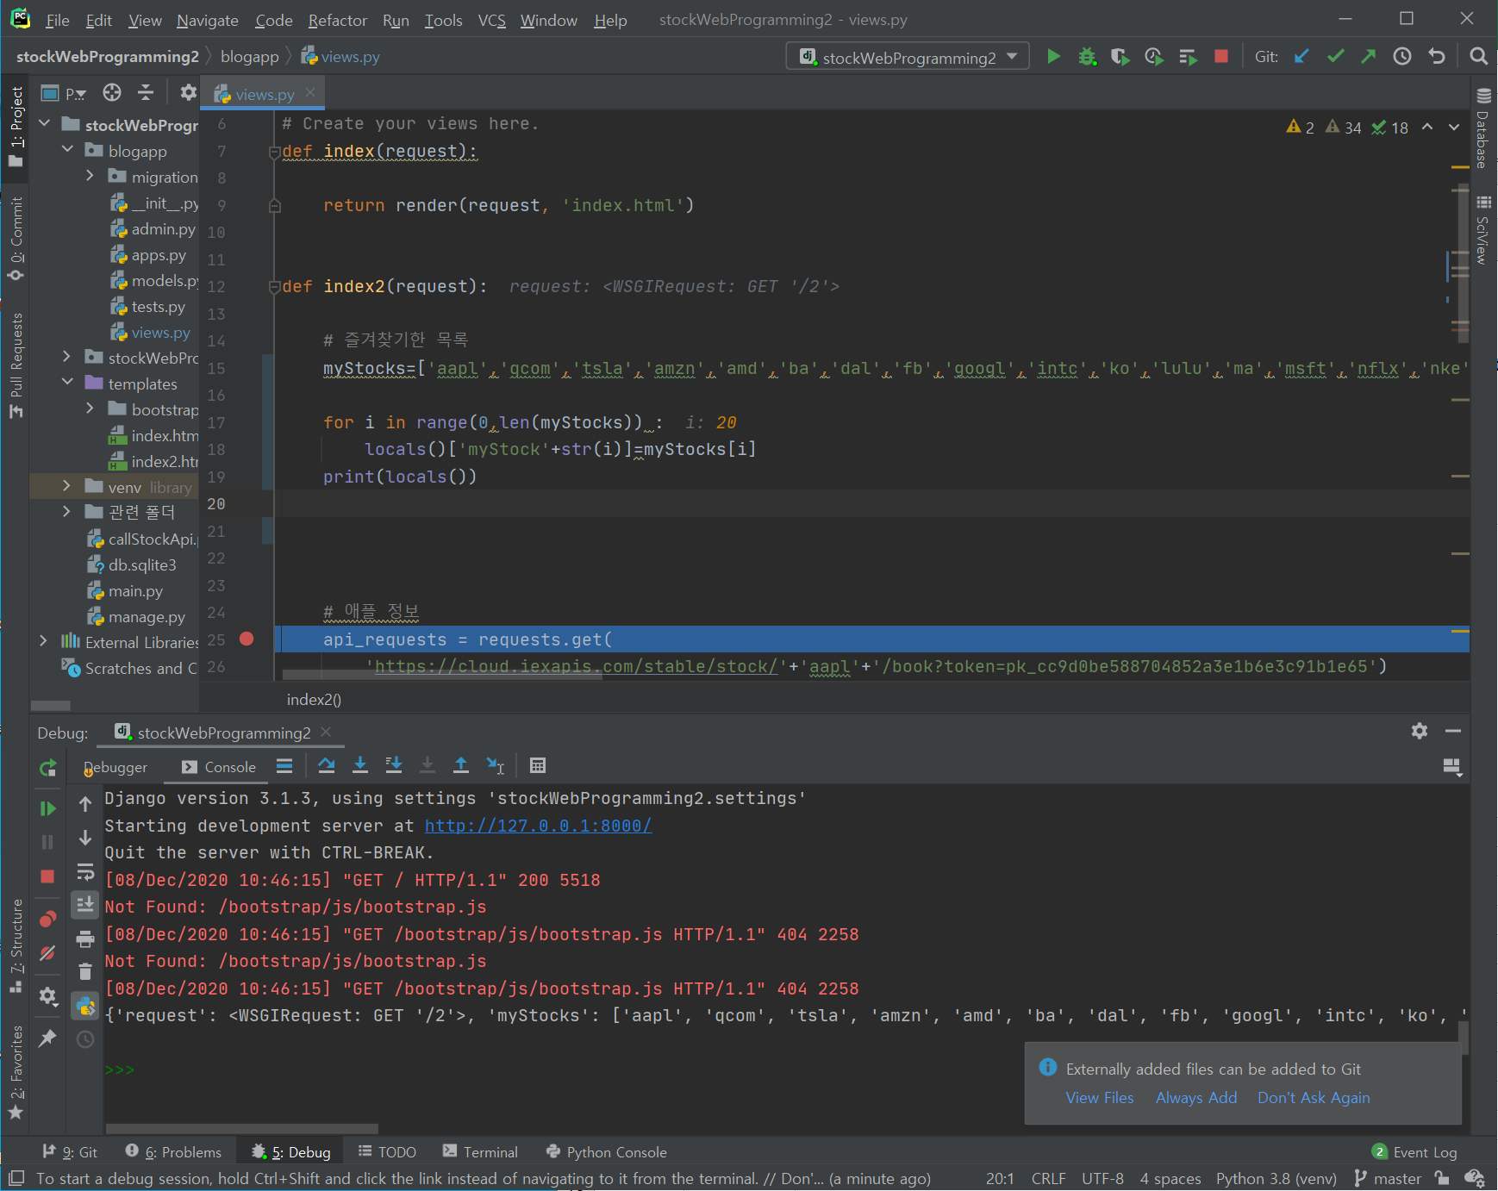 - 즐겨찾기 추가한 동적 리스트를 가져오기 위해 동적변수리스트 사용 동적변수생성방법: 1. globals() : local 변수를 딕셔너리형태로 변환 2. locals() : global변수를 딕셔너리 형태로 변환 불러오고 싶은 주식 이름(즐겨찾기에 추가된것) 들을 동적 리스트 안에 넣고 for문을 통해 각각 api로 값들을 가져옴

5일차_2 | 2020-12-08 | 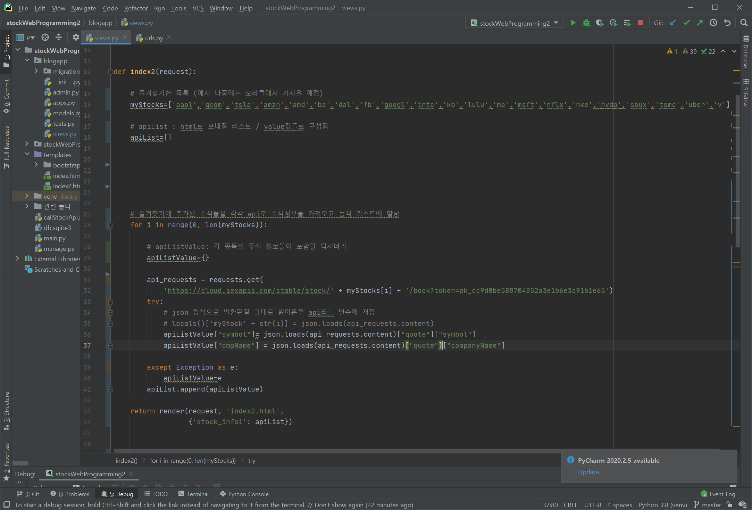 5일차_1 방식으로 할 경우 html로 랜더링할때 일일히 변수값(애플값따로,테슬라값따로..) 을 입력해줘야하는 귀찮음이 있어 한 리스트에 통일된 방식으로 넣는게 맞다고 판단함. 그래서 값을 보낼 큰 리스트 (apiList) 안에 주식값들이 들어있는 딕셔너리(apiListValue)를 넣준 구조를 만듦
5일차_3 | 2020-12-08 | 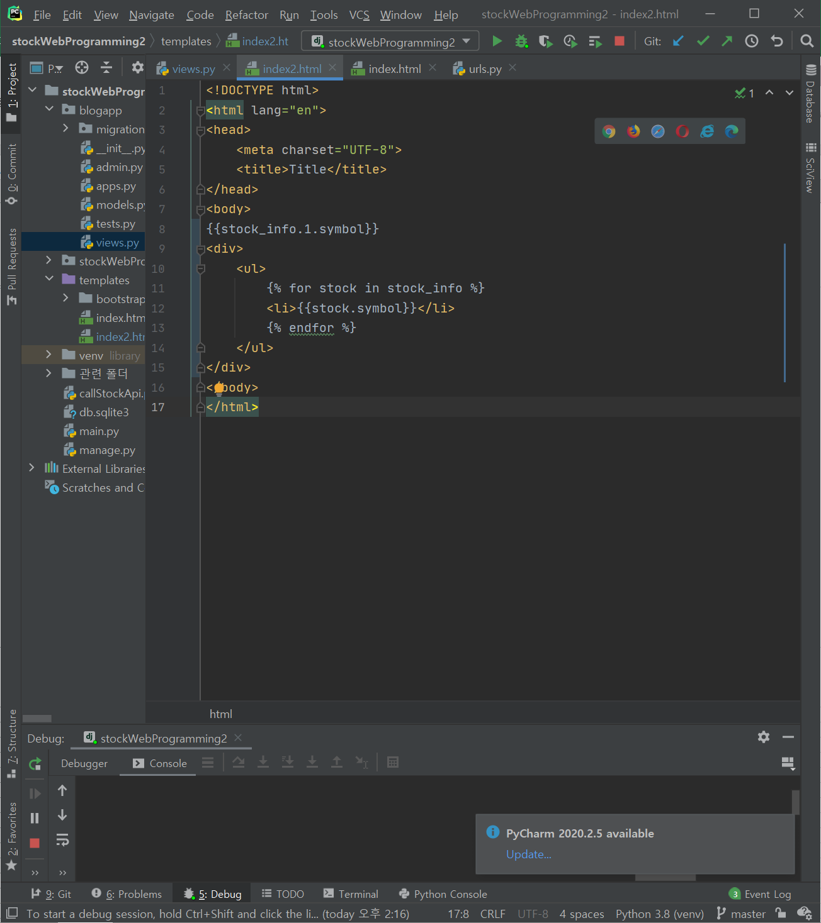 templates에서의 for문으로 리스트 출력해줌
5일차_4 | 2020-12-08 | index2(테스트페이지)->index1(실제메인화면)으로 옮기기 1. 로딩시간 구하기: starttime=time.time() / loadingTime=time.time-starttime
6일차_1 | 2020-12-14 | 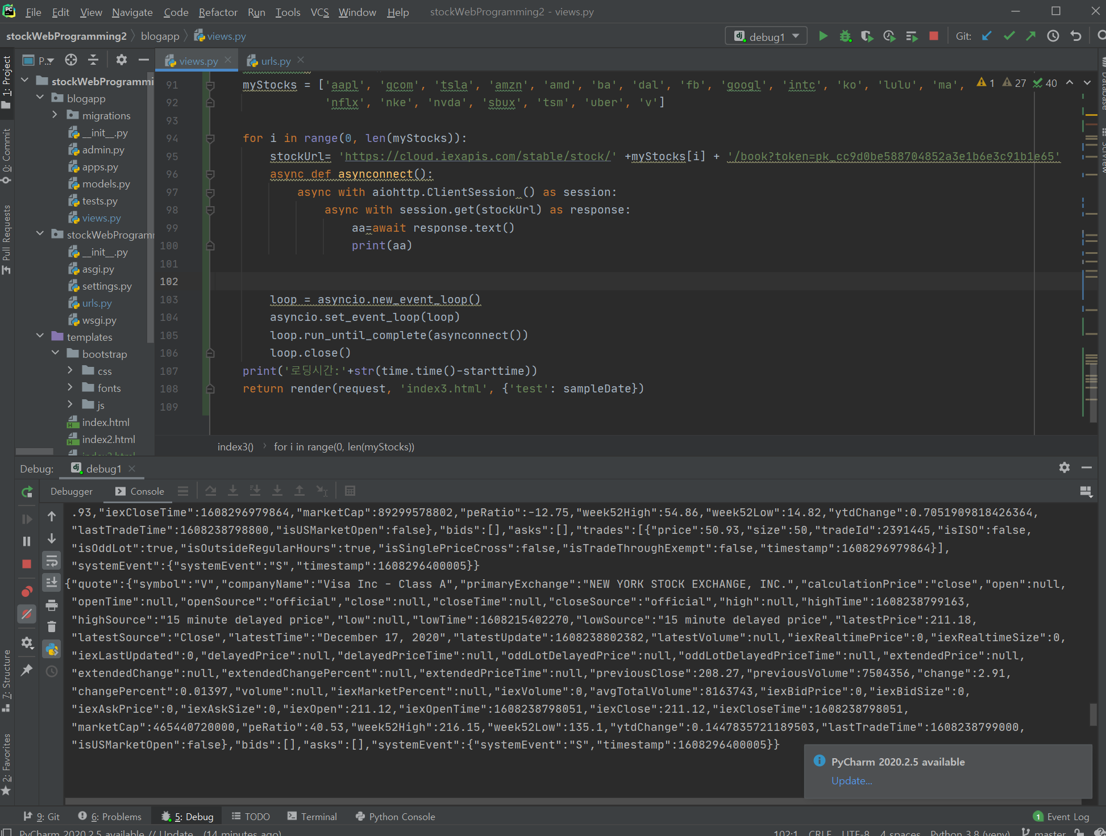 오류 7,8번 해결하려 비동기처리했으나 시간은 여전히 똑같다.
6일차_2 | 2020-12-14 | alt+window+s : 드래그로 캡처 복사하기
7일차 | 2020-12-18 | 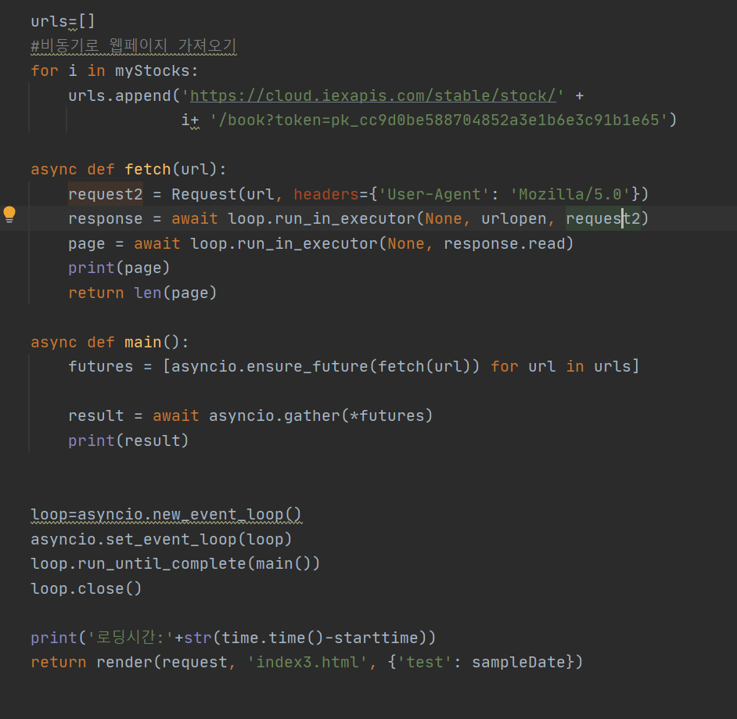 웹페이지 비동기로 가져오기 성공 (오류 6.1~6.2 해결완료) | 웹페이지를 비동기로 가져오는 방법으로 구현 완료함 참조: 1. https://www.youtube.com/watch?v=qdm2o0JSuXc 6:41~ 2. https://stackoverflow.com/questions/46727787/runtimeerror-there-is-no-current-event-loop-in-thread-in-async-apscheduler
8일차_1 | 2020-12-22 | 1. 진행상황: 오류 10 해결 불필요한 코드 정리 / 비동기 함수 방법 적기
 | 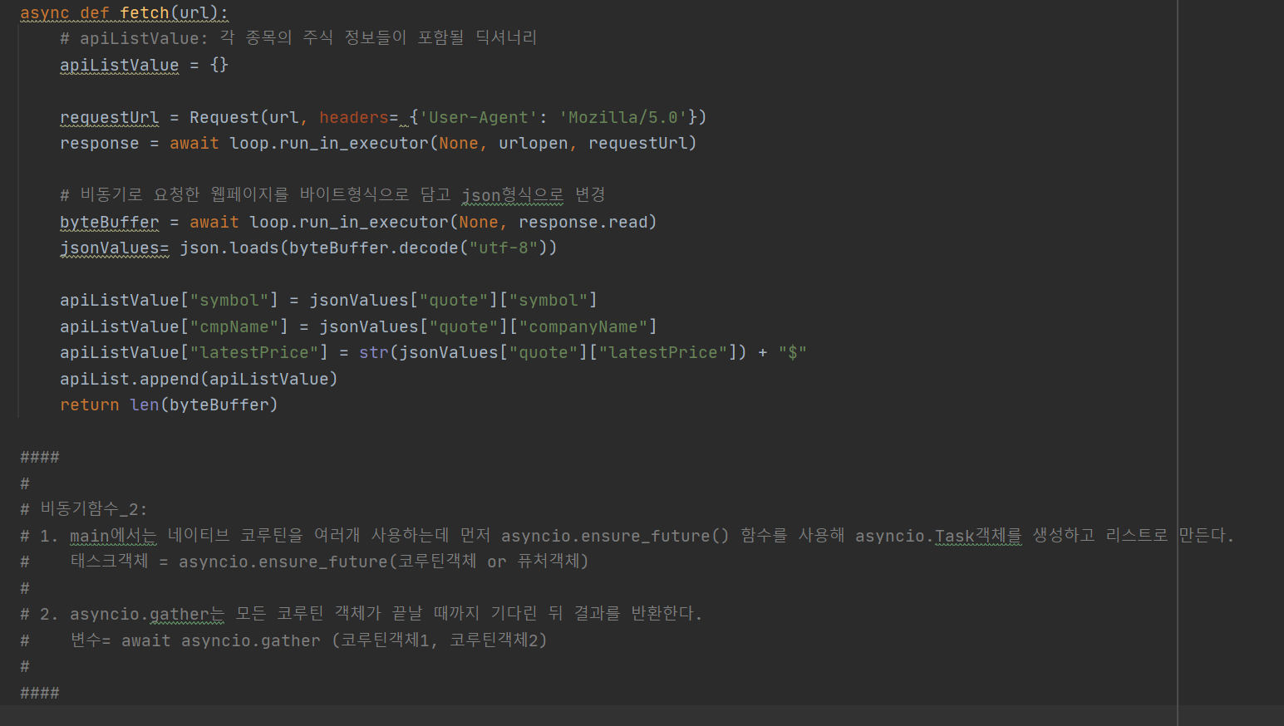
 |  | 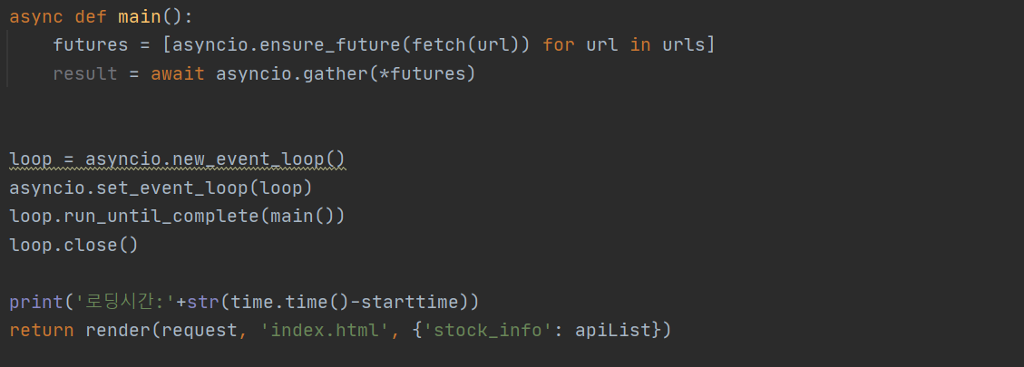
8일차_2 | 2020-12-22 | 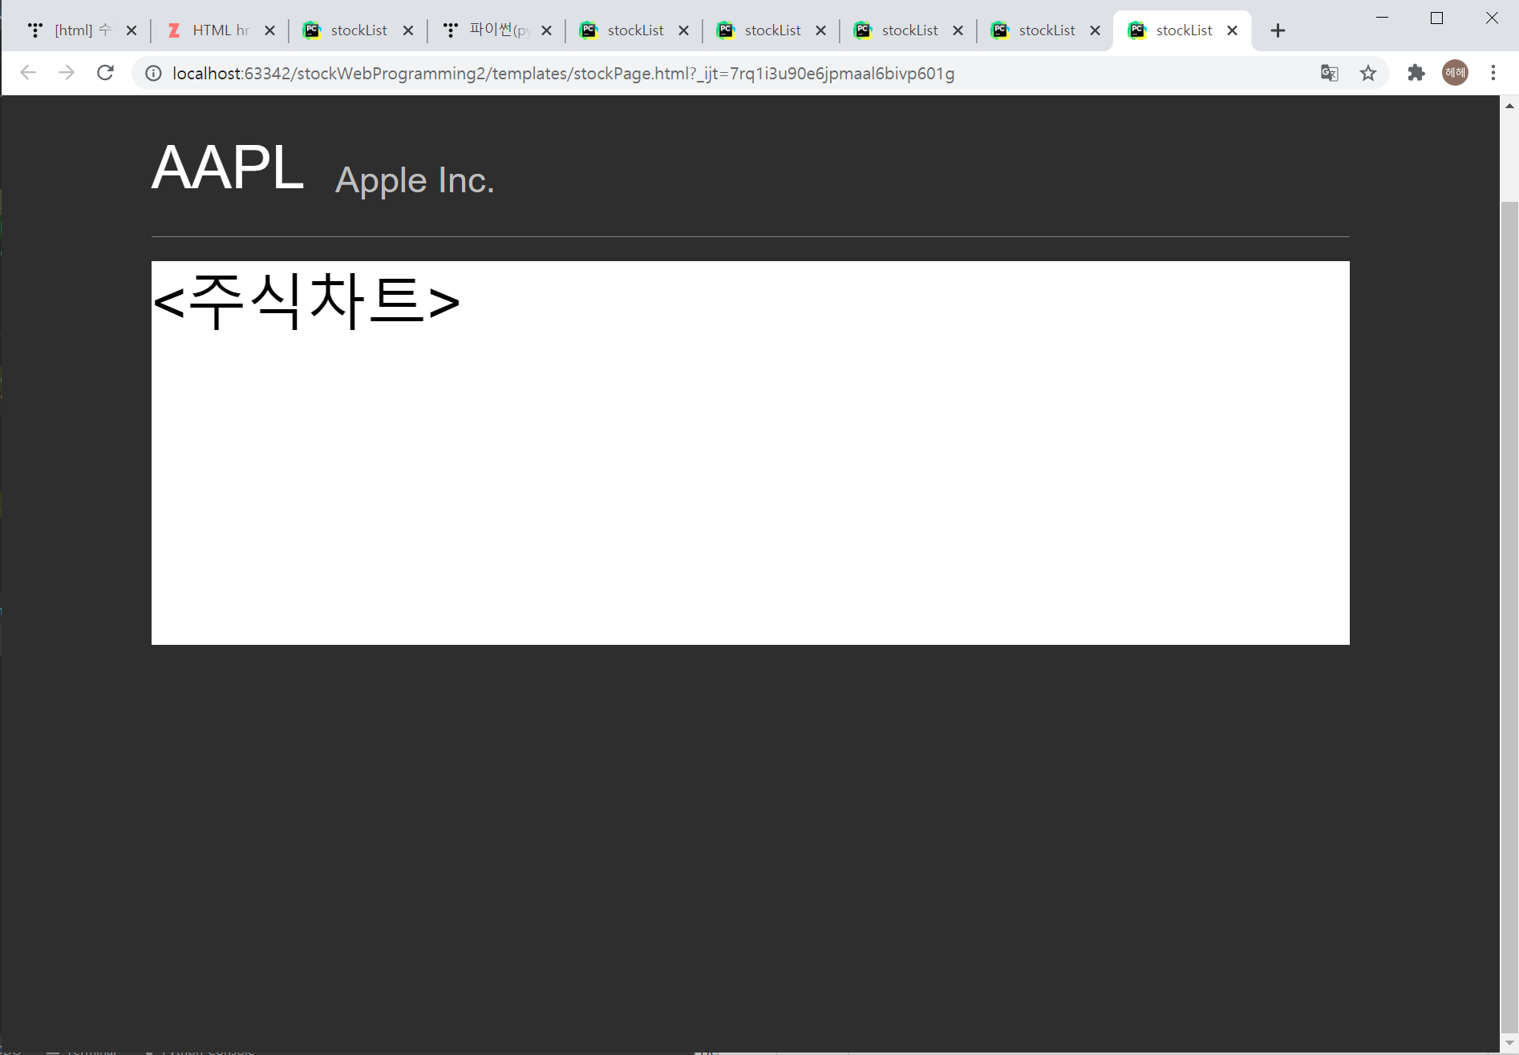 1. 기존 html 수정 2. 새로운 html (주식클릭하면 나오게 될) 디자인 중간 점검
9일차_1 | 2020-12-23 | 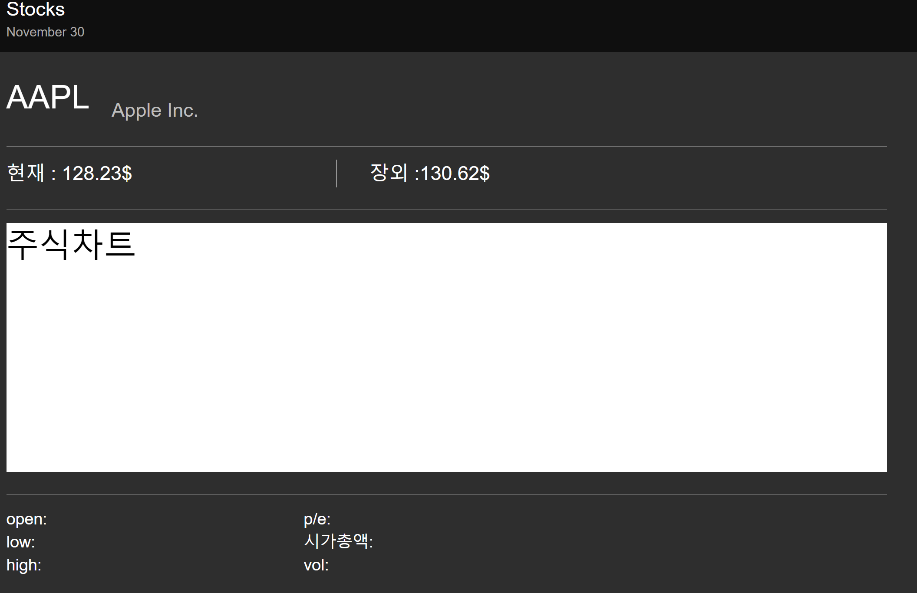 1. stockPage html 중간점검
9일차_2_1 | 2020-12-23 | mainPage에서 주식명 누르면 stockPage로 넘어가게 하기 onclick이벤트로 "stock.symbol값을 파라미터로 넘겨준다."
9일차_2_2 | 2020-12-23 | 1. location.href로 다음에 이동할 페이지를 설정한다. 2. ? 뒤로는 get방식으로 보내질 변수들이다. Ex) 파라미터값을 symbol이란 이름의 객체에 담아 보내겠다.
9일차_2_3 | 2020-12-23 | 1. urlpattern에 따라 goStockpage()로 이동된다. 2. goStockPage에서 get방식으로 보내진 변수를 아래와 같이 받을수 있다.
9일차_3 | 2020-12-23 | 1. 코드정리 (결과 확인하기 위해 만든 print() 함수들 지움) 2. welcome 오프닝~
9일차_4 | 2020-12-23 | 1. goStockPage(): 반쯤 작성 -> 가져와야할 값 체크해서 랜더링해야함
10일차 | 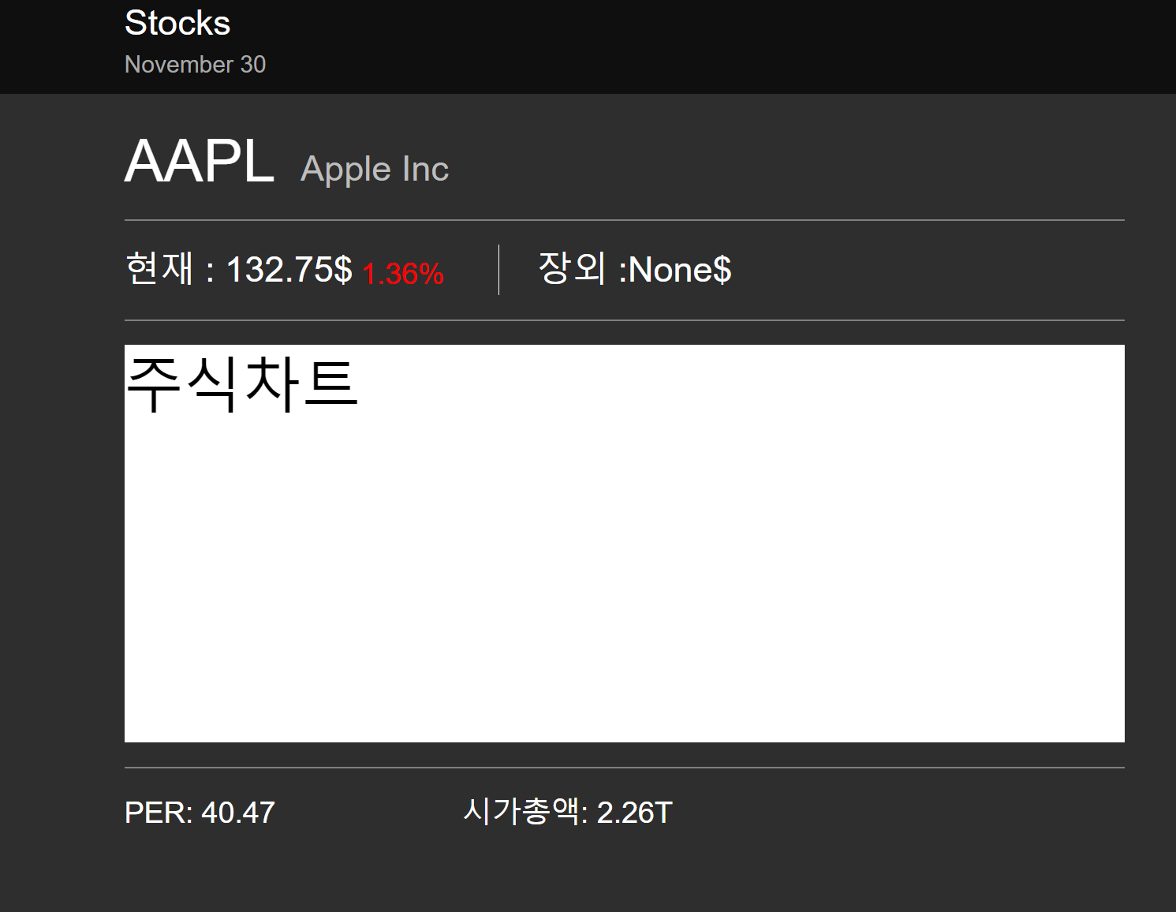 2020-12-24 | 1. html 정리 및 값 예쁘게 정리 (반올림 또는 단위추가) 2. 부정확한 값/없는값/파악하지 못한 값들 (거래량, 종료주가, 종료주가 퍼센트, open, low, high 등)은 추후에 추가될 예정 (값 파악 또는 다른 방법으로 추가할 예정)
11_1일차 | 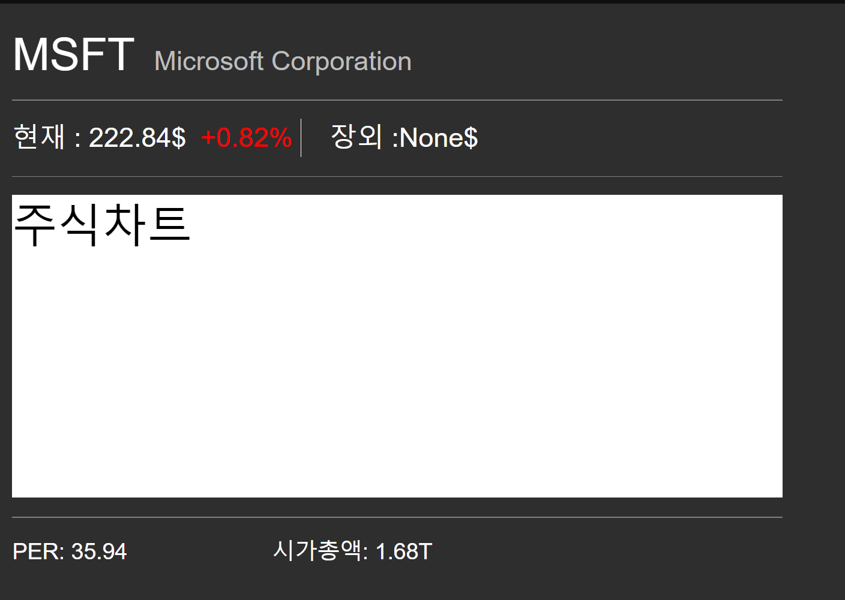 2020-12-25 | html에 if문을 적용하여 stock_info.changePer에 따른 색상을 적용해주었다. 음전이면 초록색 그 외에는 빨강색이다.
12_1일차 | 2020-12-28 | 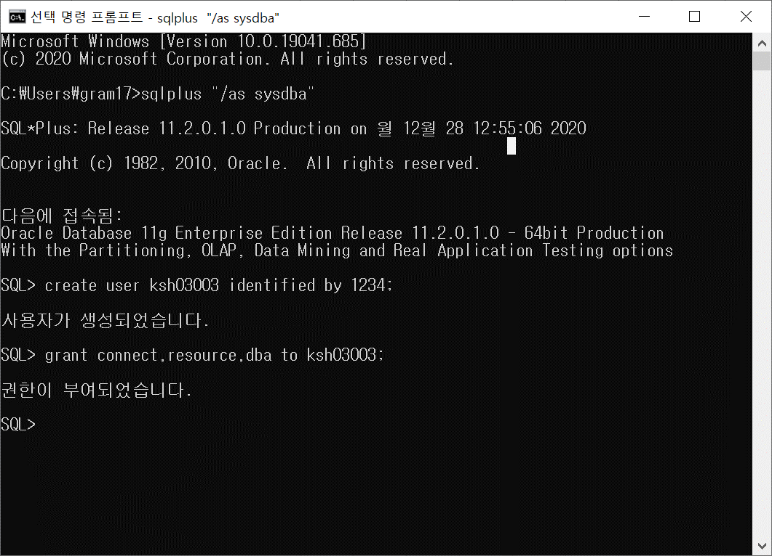 1. manage.py startapp crudnote: crudnote라는 이름의 app생성. 2. ERD.hwp 작성: 테이블 정보가 담길 한글파일 3. oracle 접속을 위한 아이디 및 db 생성하기 1) cmd창을 이용하여 sql 계정을 생성 한후 권한을 부여한다.(오류 11참조) - create user [userID] identified [password]; - grant [부여할 권한]; 2) 다음과 같이 접속한다. Sid바꿔줘야함 -> cmd창 Lsnrctl services 입력 후 "[이 부분] 서비스는 ~를 가집니다" 이부분입력 | sqld.exe 위치: D:\sqldeveloper-20.2.0.175.1842-x64\sqldeveloper 로그인 접속 정보: id: ksh03003 pw: 1234 sid: orcl sid 문제 생기면: https://hunit.tistory.com/211
 |  | 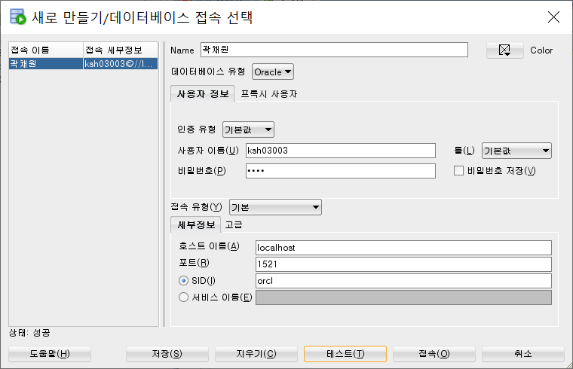
12_2일차 | 2020-12-28 | 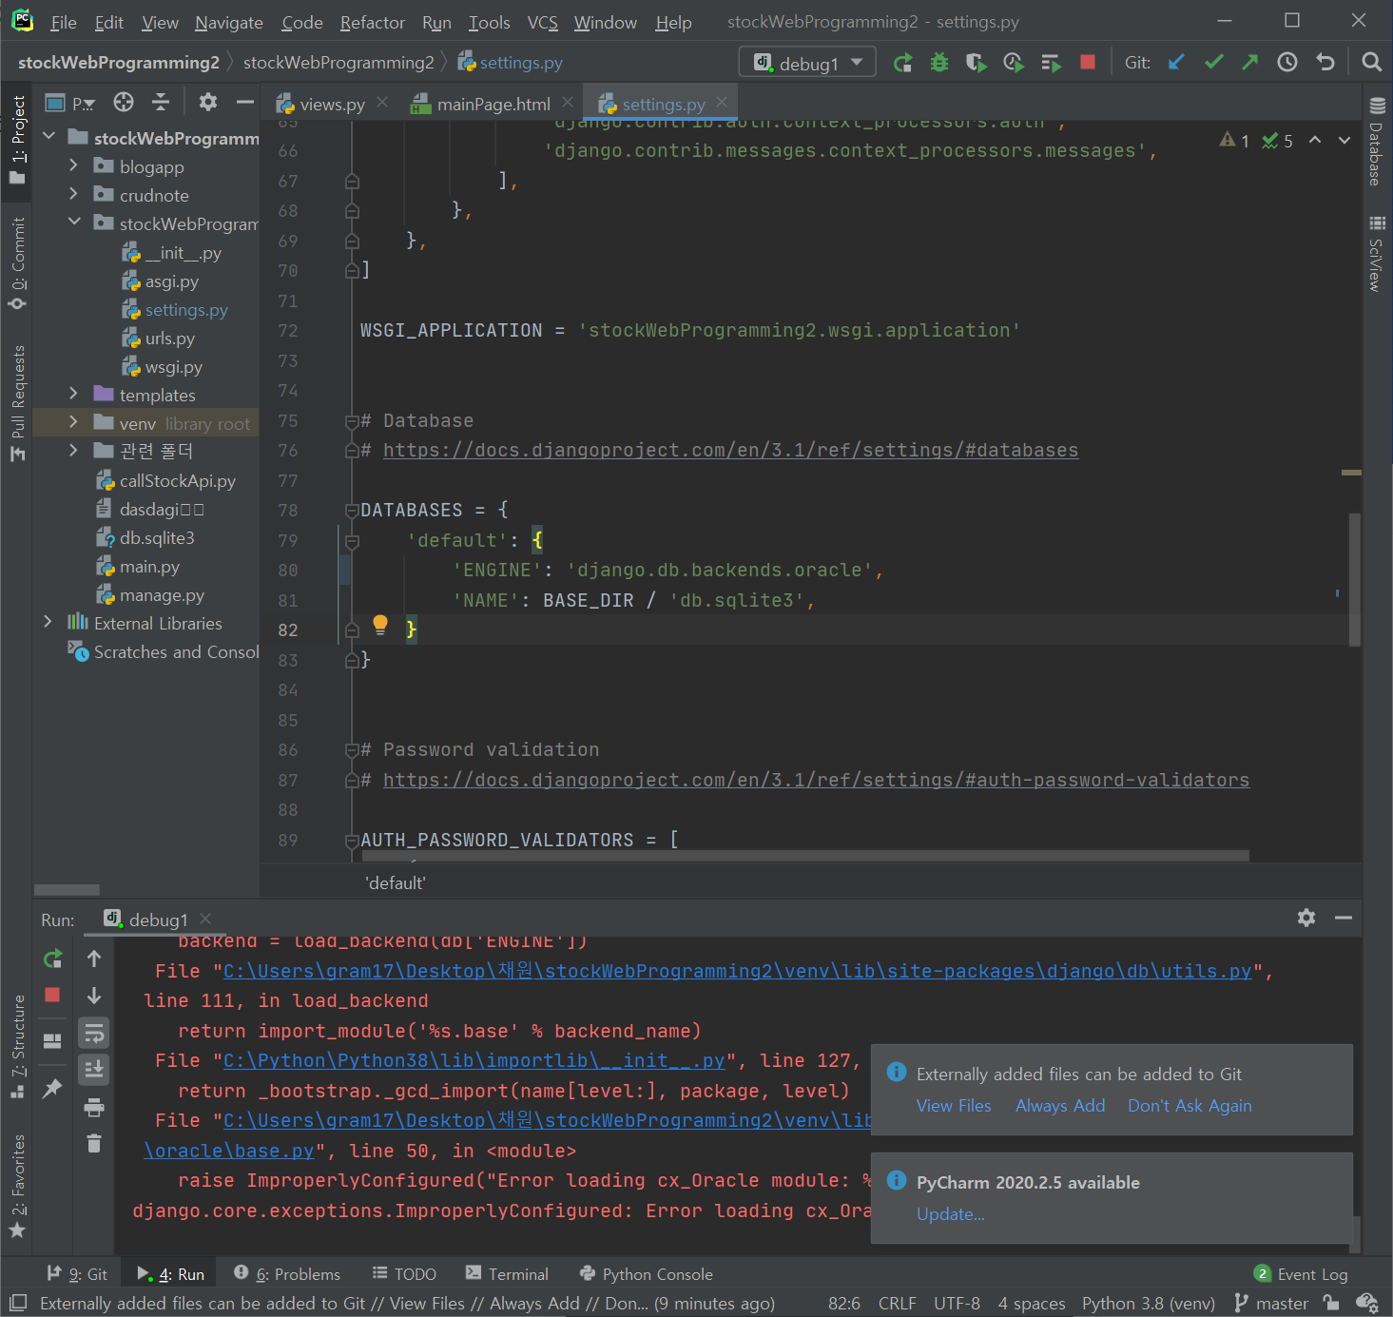 1. oracle 명령어를 기록할 오라클명령.xlsx 작성시작 2. setting.py db정보에 아래와 같이 입력 3. 환경변수 문제 해결 안된다 끝까지 (오류 12~13 해결 안됨)
13_1일차 | 2020-12-30 | 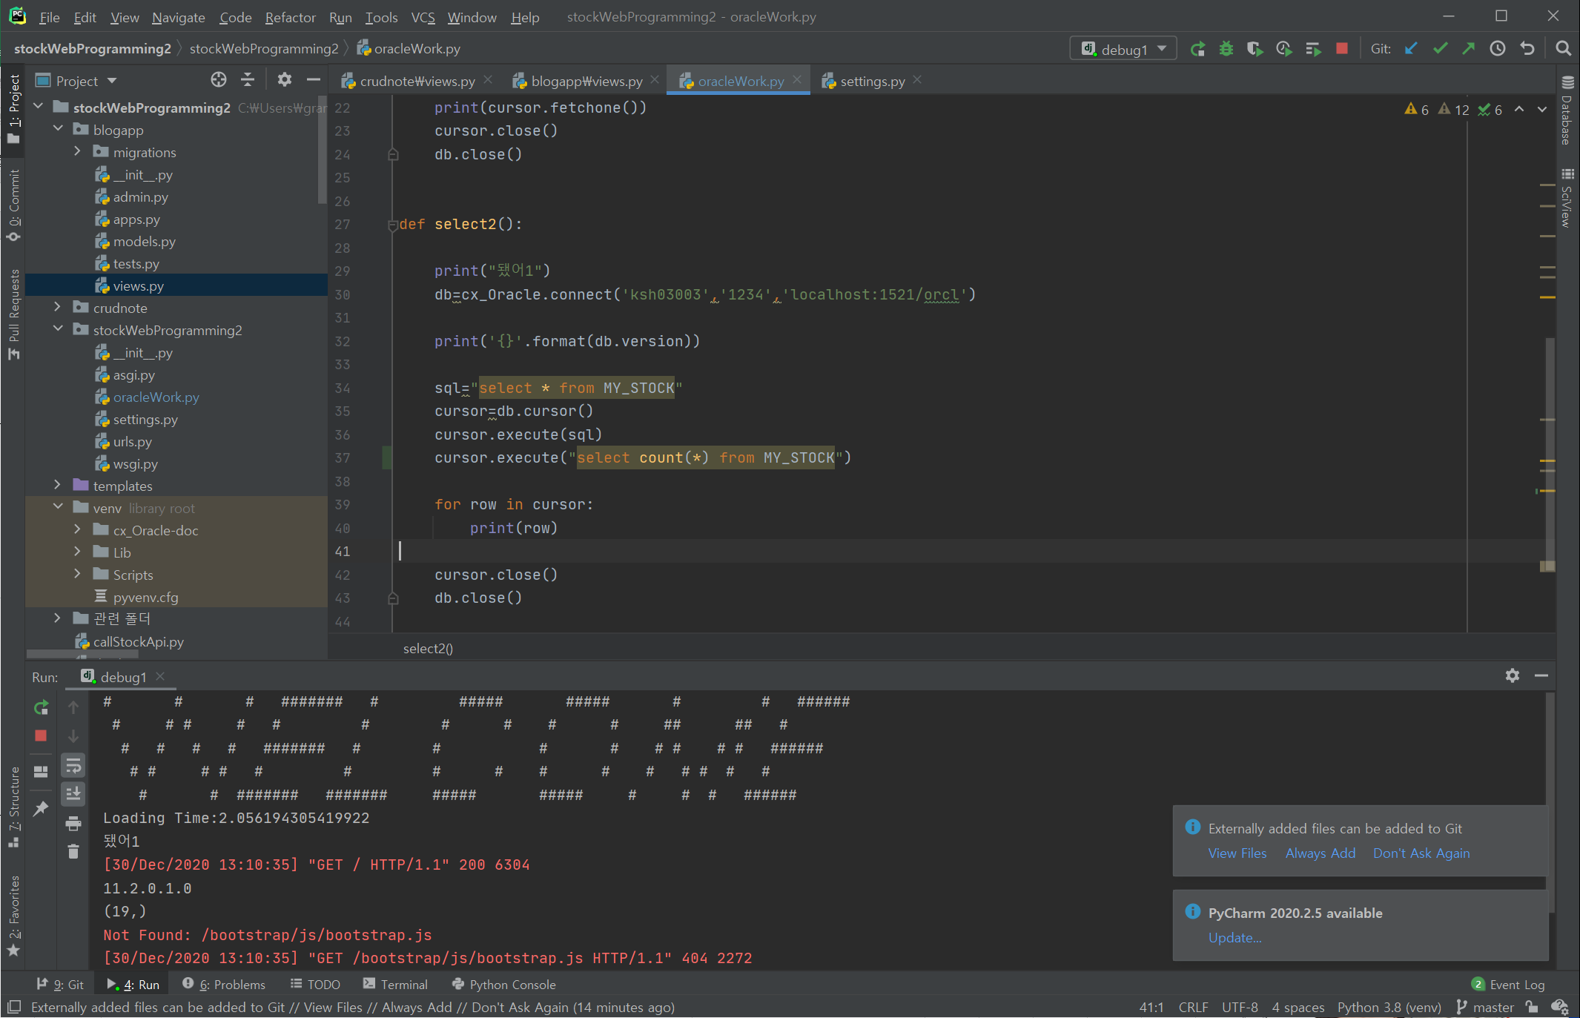 오라클과 드디어 연결됐다. 버그 12~14참조. 해결했는데 어떻게 해결했는지도 모르겠다.ㅋㅋ 쩃든 고생했다. 아니 한것도 없음 환경변수 계속 설정해줬는데 연결조차 안됐다가 갑자기 다음날 서비스 재시작하니까됨
13_2일차 | 2020-12-30 | 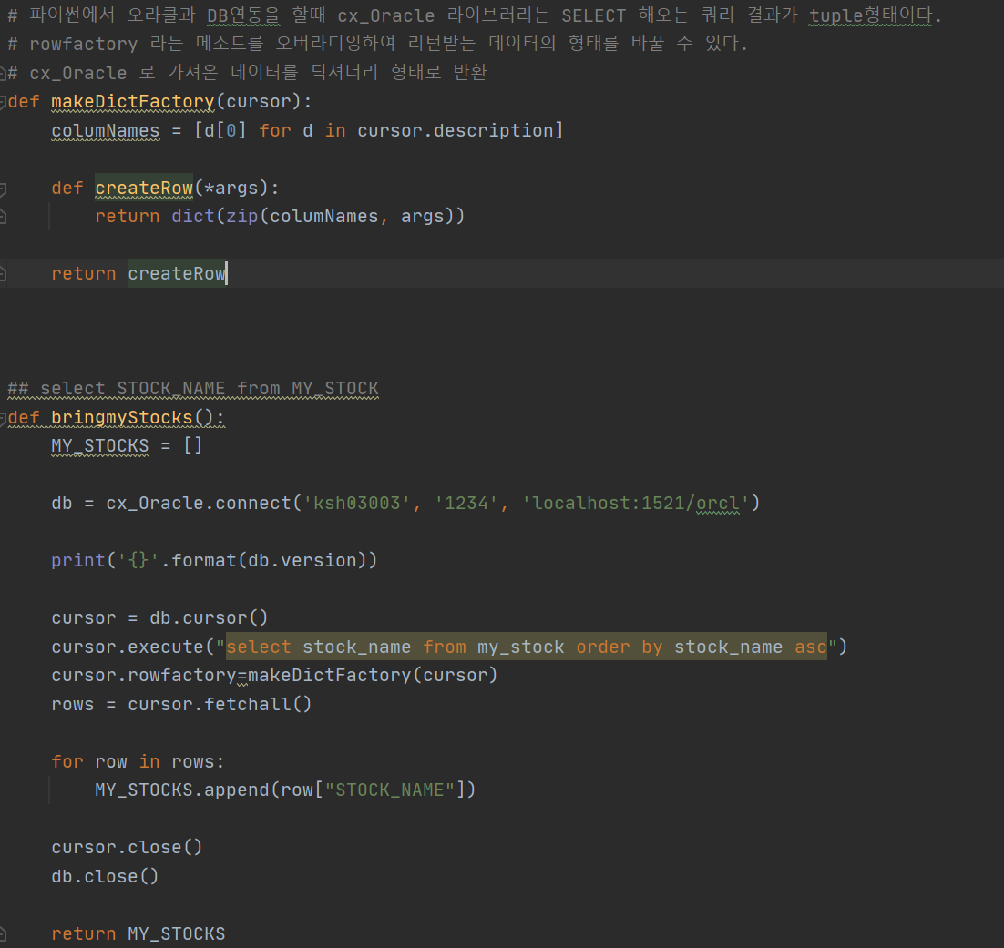 orcleWork.py 안에 함수 정의 1. makeDictFactory: cx_Oracle는 select 해오는 쿼리 결과가 튜플인데 이를 딕셔너리 형태로 바꿔주는 함수 2. bringmyStocks: "select stock_name from my_stock order by stock_name asc" sql문 사용하여 데이터 가져오는 함수
13_3일차 | 2020-12-30 | 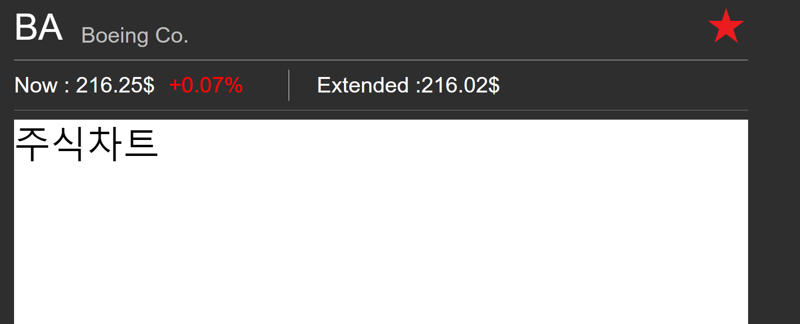 즐겨찾기 버튼 구현 중 눌렀을때 스타일 바뀌지 않음. 참조:https://okky.kr/article/845193 | 별표 누르면 회색 빨강색으로 바뀌게 하고싶은데 아직 구현 못함
13_4일차 | 2020-12-30 | 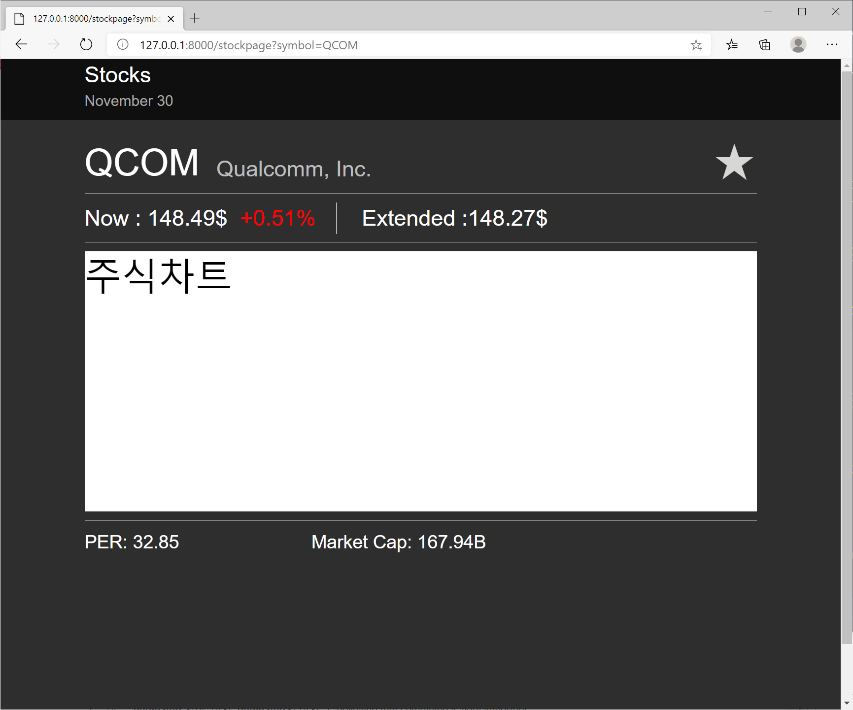 1. select COUNT(*) from my_stock where stock_name ='symbol' 로 검색한 주식이름이 내 db에 없는경우와 있는경우를 나눠서 별표가 표현되게끔 화면 구현 2. 문자열안에 따옴표 포함시키고싶을때 "\'": 백슬래쉬 따옴표
14_1일차 | 2020-12-31 | 검색기능 구현: 이게 뭐라고 4시간을 하냐 1. html <button>태그는 기본적으로 submit type이다. Type은 submit, button, reset 3가지로 정의할 수 있으며 submit 에 경로를 설정해주지 않으면 404 오류를 띄운다. 2. get 방식 vs post 방식: get 방식은 주소 표시줄에 나타나며 256~ 4096바이트 데이터를 서버로 전송한다. 입력한 내용이 노출되기 때문에 보안상 민감한 경우 사용하지않는다. 주소줄에는 ?name=value&name=value 형태로 나타난다. post 방식은 입력된 내용은 크기에 제한 받지않고 내용이 노출되지 않기 때문에 회원가입 로그인 등에 사용한다. *** 엔터키로 검색하는건 아직 구현못함 : input하고 enter클릭하면 바로 action을 통해 어디로 넘어가는 것 같은데 모르겠다. 오류목록 참조 => 해결완료 : input 태그엔 엔터키를 누를시 자동으로 submit 하는 기능이 있어서 그걸 강제로 막은 후 검색기능함수가 구현되도록 했다.
 |  | 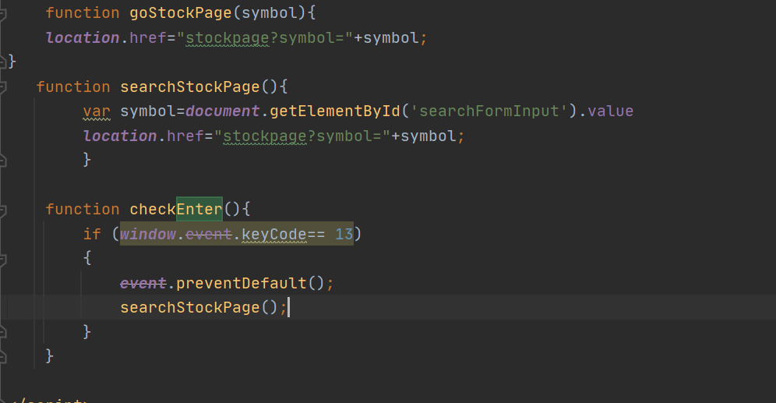
14_2일차 | 2020-12-31 | 상단 날짜 현재 날짜 출력되도록 구현
15_1일차 | 2021-01-12 | crudnote app 제거 (쓰이는곳 없음)
15_2일차 | 2021-01-12 | stocks 로고 클릭시 메인 화면으로 돌아가도록 구현 <a href="{% url [urls.py에서 지정한 이름]%}" => 이젠 복잡하게 온클릭 이벤트 설정해서 자바스크립트로 구현할 필요 없다!
15_3일차 | 2021-01-12 | 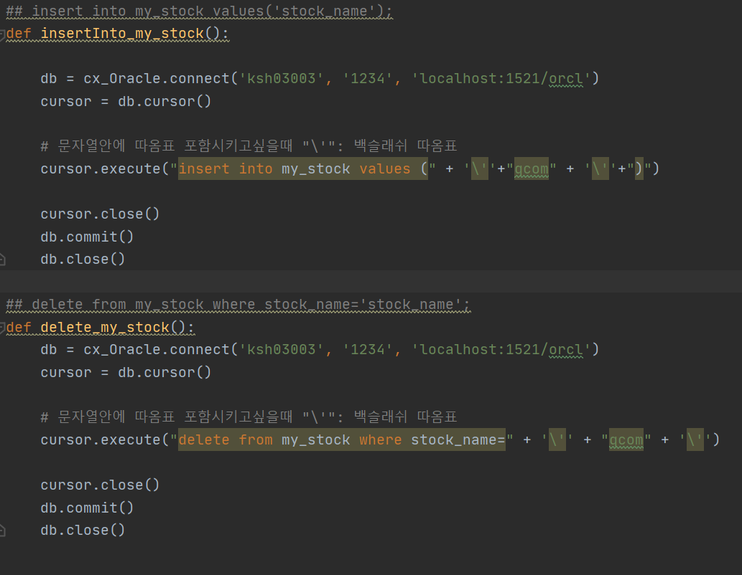 oracleWork.py 내 즐겨찾기 추가/삭제 함수 구현: 미완성 상태로 현재는 "QCOM"이 삽입 삭제되지만 나중엔 해당하는 주식이 삽입 또는 삭제되게 수정할 예정 insert into my_stock values('qcom') delete from my_stock where stock_name='qcom' => ☆db.commit()을 해줍시다☆
16_1일차 | 2021-01-13 | 1) redirect vs render 차이: redirect는 url로 이동하고 이에 맞는 views가 실행된다. render는 템플릿을 불러온다. 2) redirect사용법 def my_view(request): ... return redirect('view-name') # view_name 사용 # return redirect('/some/url/') # 상대 경로 # return redirect('https://example.com/')# 절대 경로
16_1일차 | 2021-01-13 | 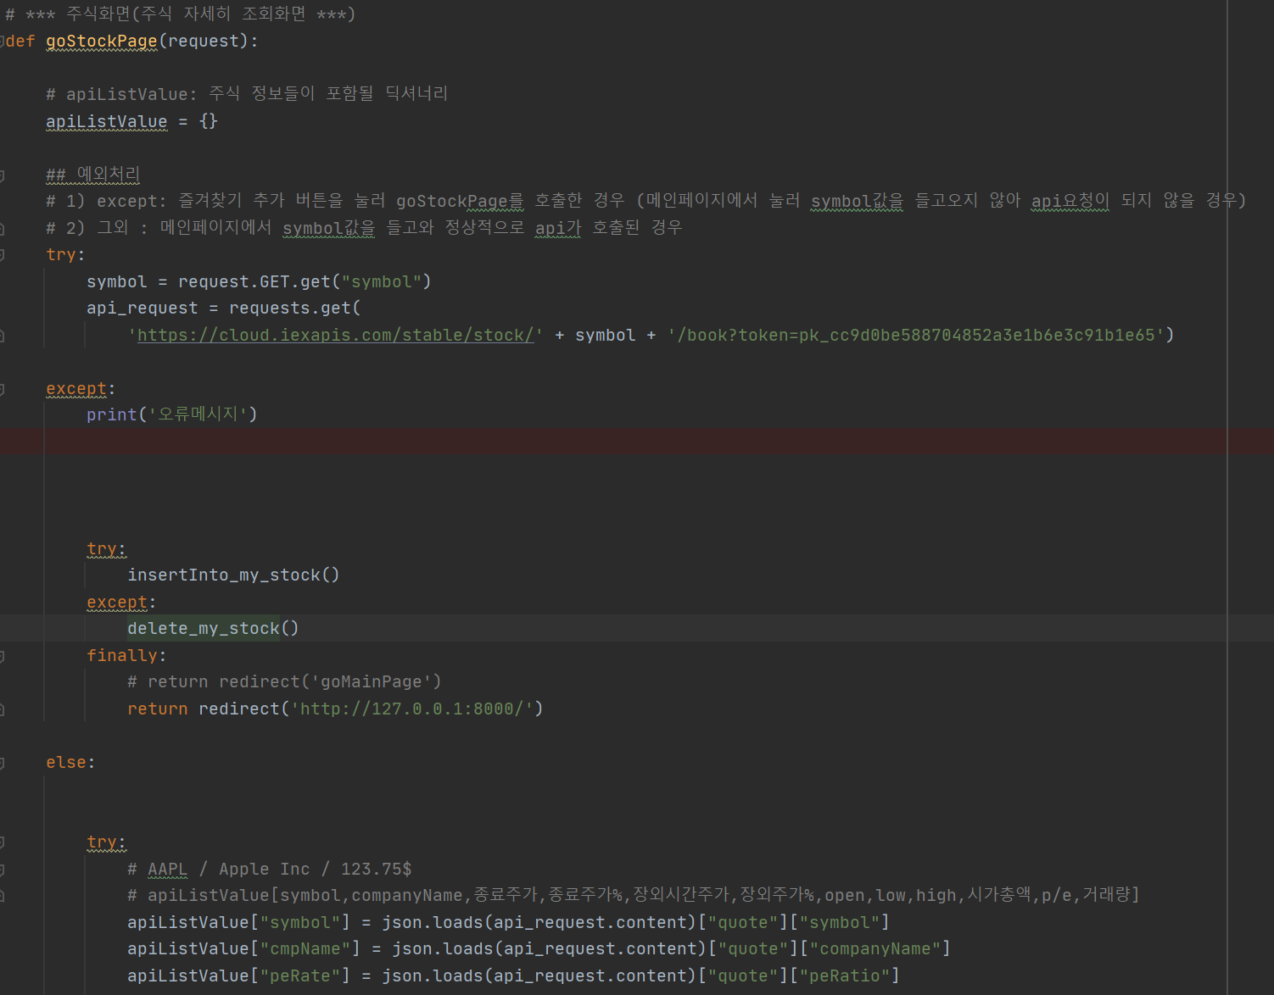 views.py 수정: 주식 자세히 화면에서 "여기클릭" 버튼을 누르면 goStockPage로 이동한다. 기존의 있는 코드에서 예외처리하여 symbol값이 없을 경우 (mainpage에서 값을 눌러 클릭한게 아니라면) mainpageurl로 이동하도록 설정하였다.
16_2일차 | 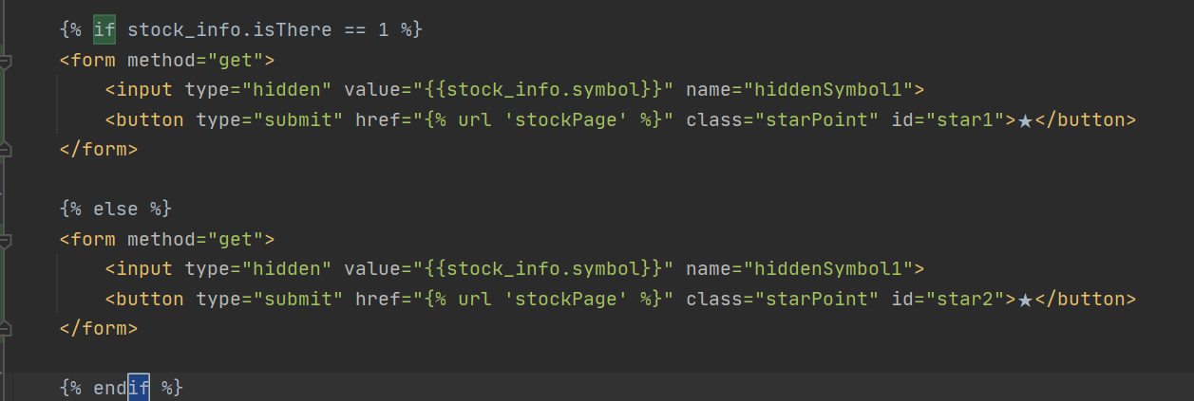 2021-01-13 | 1. stockPage html 수정: form 객체를 집어넣고 href를 다음과 같이 설정하여 클릭하면 폼 내의 히든값이 전달되고 views.py 내 stockPage함수가 실행되도록 설정하였다.
16_2일차 | 2021-01-13 | 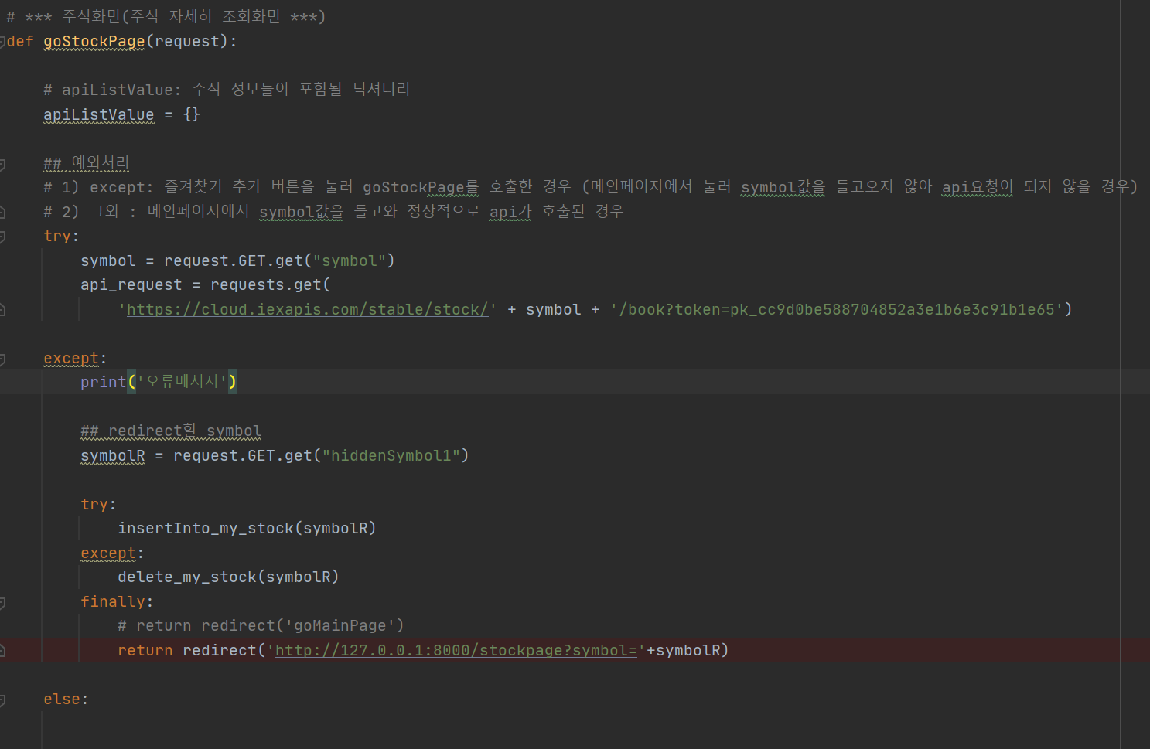 2. views.py 설정 기존의 goStockPage함수는 메인화면에서의 요청만을 지웠했으나 즐겨찾기 버튼을 눌렀을 때도 함수가 실행되야했다. 다만 symbol값을 따로 들고 오지 않아 api요청을 할때 에러가 발생했기 때문에 이 경우를 try except문으로 처리하여 template에서 보낸 폼값을 통해 symbolR값을 받아서 다시 요청하도록 했다. 이외에도 symbolR값을 insertInto_my_stock() / delete_my_stock() 매개변수로 설정하여 db값을 삽입 / 삭제되도록 설정했다.
16_3일차 | 2021-01-13 | stockPage 즐겨찾기 로고 (star1, star2) css 수정
17_1일차 | 2021-01_18 | 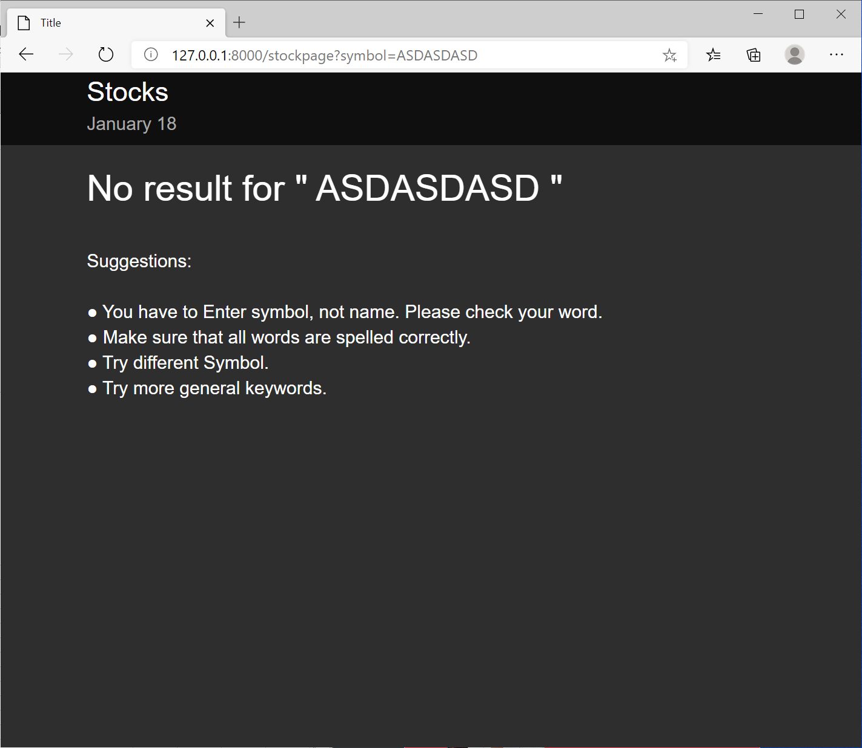 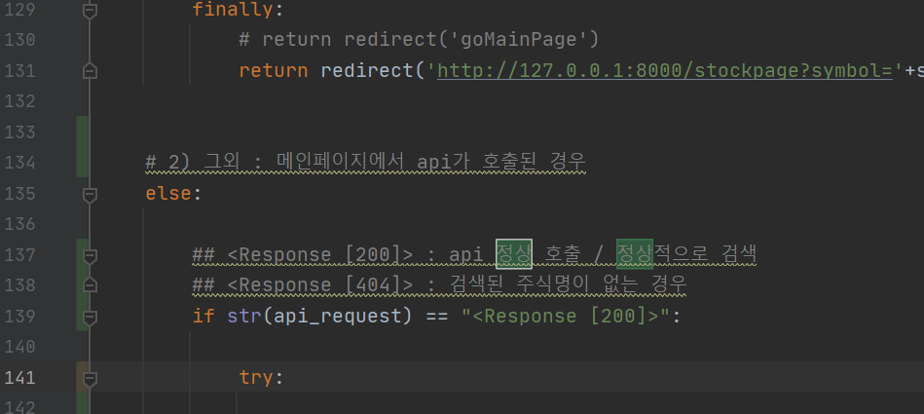 검색했을때 해당 주식명 없을때 나오는 화면 구성 (noSearchMsg.html 추가 / views.py if문 추가)
18_1일차 | 2021-01-19 | 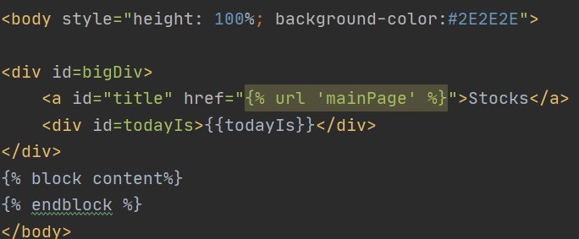 장고 템플릿 상속처리(stockBar.html 생성) 화면에서 템플릿 공통 성분들은 따로 분리하여 다음과 같이 상속 시킬 수 있다. 1) 상속 할 (아빠)객체: {% block content %} 이빠객체를 상속할 템플릿에서 구현해야하는 영역 {% endblock %}
18_1일차 | 2021-01-19 | 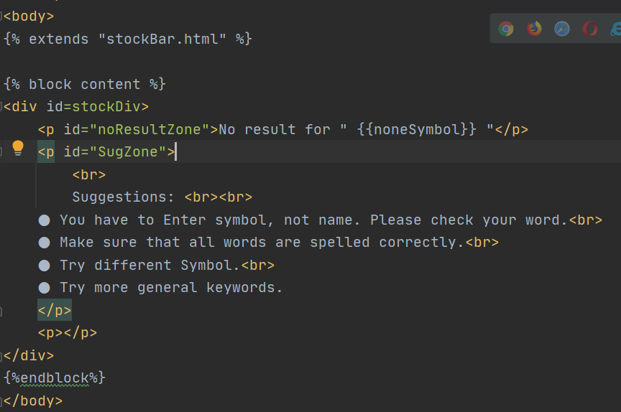 2) 아들 객체 상단에 {% extends "아빠객체.html" %} 작성 후 {% block content %} 상속 없이 아들객체 단독으로 구현하는 것 구현 {% endblock %}
19_1일차 | 2021-01-20 | splite를 사용하는 방식(장고에서 사용하는 모델방식)과 oracle을 사용하는 방식을 구분하기 위해 브랜치를 생성할거다. 브랜치명 splite.ver 1) 브랜치생성 : git branch [브랜치명] 2) 브랜치 변환 : git checkout [바꿀 브랜치명] 3) 원격 저장소에 새로운 브랜치 생성: git push --set-upstream [나눠질 브랜치] [추가할 브랜치명] ex) git push --set-upstream origin splite.ver
19_2일차 | 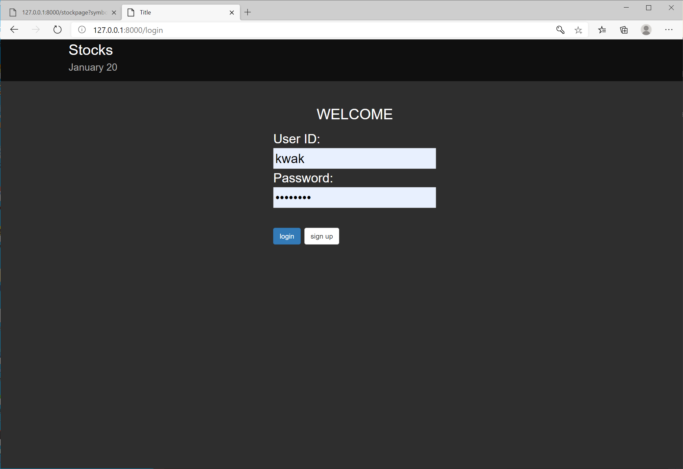 2021-01-20 | 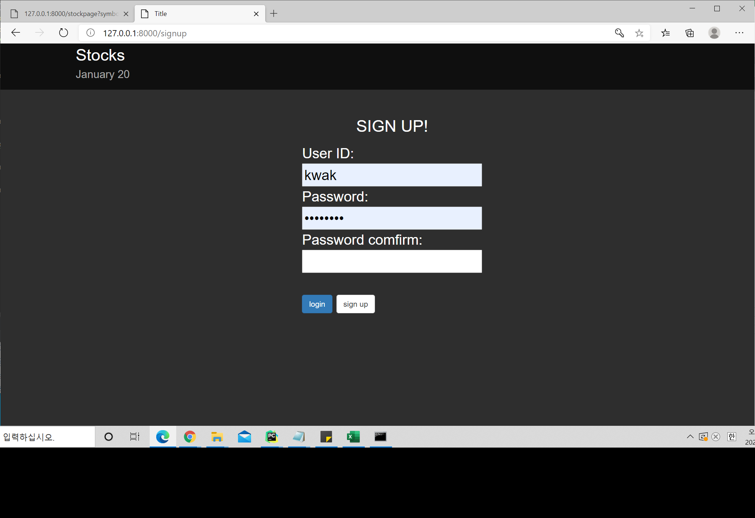 1. 회원가입 기능을 위한 account 앱생성 1) python manage.py startapp accounts 명령어로 앱 생성 2) settings.py > INSTALLED_APPS > 'accounts.apps.AccountsConfig' 추가 2, 로그인 구현을 위한 페이지 생성 login.html , signup.html 및 화면 구현 3. accounts.views.py signup , login 함수 생성 및 url 매핑
~19_2일차 | 2021-01-20 | 처리한 작업 : git merge [커밋내역] : 커밋된 내역을 들고와 병합 * 브랜치 병합하기 : git merge [브랜치명] | 참조: https://goddaehee.tistory.com/275
 |  | -html 수정 - 추후 값들 추가할 것 -예외처리 자세히 - 테이블 구성?(시퀀스 구성해야하나?) / 시퀀스란 무엇인가 - 크롤링? - 게시판 만들기/페이지 처리하기(ajax로 처리해야할듯) - 내 주식 이율 계산기 - 자세히에서 검색 버튼 추가 - 로그인 기능 구현하기 - 장고식으로 클릭 이벤트 구현하기 -로그인구현 - ajax구현 - 앱별로 분류해보기 (https://ssungkang.tistory.com/entry/django-%ED%9A%A8%EC%9C%A8%EC%A0%81%EC%9D%B8-url-%EA%B4%80%EB%A6%AC) 참조 -드롭다운

splite.ver
n일차 | 날짜 | 내용 | 참조
20_1일차 | 2021-01-21 | 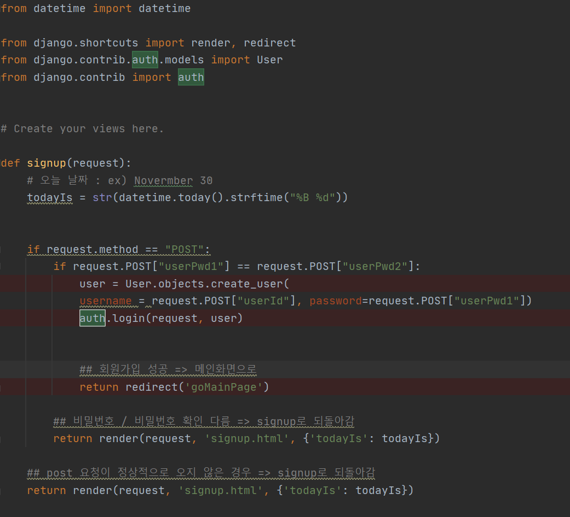 1. signup.html 보완 2. accounts.views.py 보완 1) 회원가입을 구현하는데 있어 장고가 제공하는 편리한 라이브러리 from django.contrib.auth.models import User from django.contrib import auth 추가 후 signup() 함수 작성
20_1일차 | 2021-01-21 | 3. 위와 같이 코드를 짜고 실행시키면 데이터베이스 스키마에 변화가 발생한다. mirgrations는 변화를 감지하고 db가 업데이트 되도록 준비시킨다. migrate하면 auth_user 테이블이 생성되고 관리자 계정을 생성할수 있는 상태가 된다 ( craetesuperuser 사용가능 ) : run manage.py Task => mirgrations , migrate 입력 4. 관리자 계정 생성: run manage.py Task -> createsuperuser -> 이름/이메일/패스워드 입력 관리자명 kwak / 이메일 ksh03003@naver.com / 비밀번호 aa123456
21_1일차 | 2021-01-22 | * 로그인 유지하기 / 쿠키와 세션 HTTP 통신은 비저장 프로토콜이다. 로그인을 할 때 아이디 비밀번호 정보도 POST 방식으로 보내기 때문에 저장이 되지않는다. 로그인을 유지하기 위해선 다른 방법을 사용해야 한다. 바로 쿠키와 세션! 1. 쿠키: 웹 브라우저 로컬에 저장하는 키와 값이 들어있는 작은 데이터 파일 - 만료시점 : 사용자 인증이 유효한 시간을 명시가능. 브라우저가 종료되도 유효시간이 남아있다면 인증이 유지됨 - 구성요소: 이름 (쿠키에 대한 식별자) / 값(이름과 관련된 값) / 유효시간(쿠키의 유지시간) / 도메인(쿠키를 전송할 도메인) / 경로(쿠키를 전송할 도메인) - 용량제한: 클라이언트도 모르는 쿠키가 설정 될수 있기때문에 제한함 /도메인당 20개 / 모든 도메인에 300개 제한 / 하나의 쿠키는 4KB / 하나의 도메인에 20개의 쿠키가 넘어가면 적게 사용된 쿠키부터 사용 - 동작방식: 클라이언트가 페이지 요청 -> 서버에서 쿠키 생성 -> 헤더에 쿠키를 포함시켜 응답 -> 브라우저가 종료되어도 쿠키 만료기간이 있다면 클라이언트에서 보관 -> 같은 요청을 할 경우 HTTP 헤더에 쿠키를 함께 보냄 - 쿠키의 예시 (방문사이트 로그인시 비밀번호 아이디 저장 / 쇼핑몰 장바구니)
21_1일차 | 2021-01-22 | 2. 세션: 일정시간 동안 같은 사용자 브라우저로부터 들어오는 일련의 요구사항들을 하나의 상태로 보고 그 상태를 일정하게 유지시키는 기술 - 쿠키와의 차이점: 쿠키는 사용자 정보를 브라우저에 저장하고 세션은 서버에서 관리한다. - 만료시점: 세션 ID를 부여하여 웹 브라우저가 서버에 접속하여 브라우저를 종료할 때 까지 인증상태 유지 - 장점: 서버에 정보를 저장하기 때문에 보안에 우수하다. - 단점: 서버 메모리를 차지하여 성능 저하의 요인이 될 수 있다. - 동작방식: 클라이언트가 서버에 접속시 세션 ID를 발급 -> 클라이언트는 세션 ID에 대한 쿠키를 사용하여 저장 -> 클라이언트가 서버에 다시 접속시 이 쿠키를 이용해서 세션 ID값을 서버에 전달 - 로그인과 같이 보안상 중요한 작업
21_1일차 | 2021-01-24 | 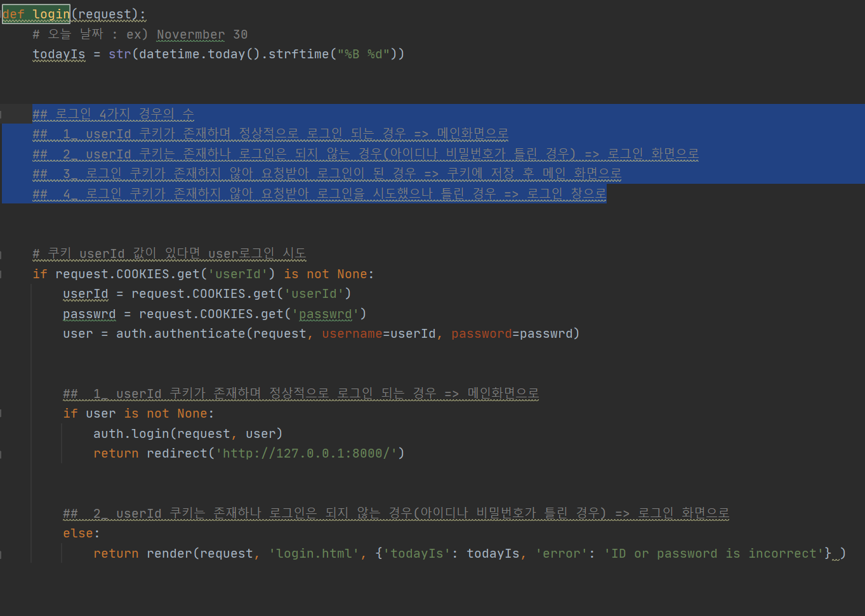 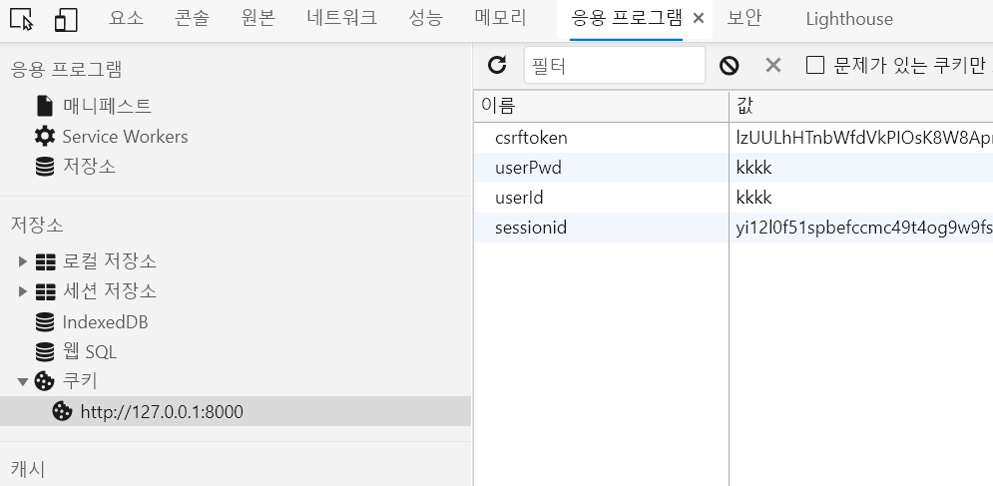 * def login 구현 ## 로그인 4가지 경우의 수 ## 1_ userId 쿠키가 존재하며 정상적으로 로그인 되는 경우 => 메인화면으로 ## 2_ userId 쿠키는 존재하나 로그인은 되지 않는 경우(아이디나 비밀번호가 틀린 경우) => 로그인 화면으로 ## 3_ 로그인 쿠키가 존재하지 않아 요청받아 로그인이 된 경우 => 쿠키에 저장 후 메인 화면으로 ## 4_ 로그인 쿠키가 존재하지 않아 요청받아 로그인을 시도했으나 틀린 경우 => 로그인 창으로 set_cookies 함수를 통해 쿠키를 설정해주었다. f12 > 응용프로그램 > 쿠키로 확인 가능하다.
21_1일차 | 2021-01-24 | 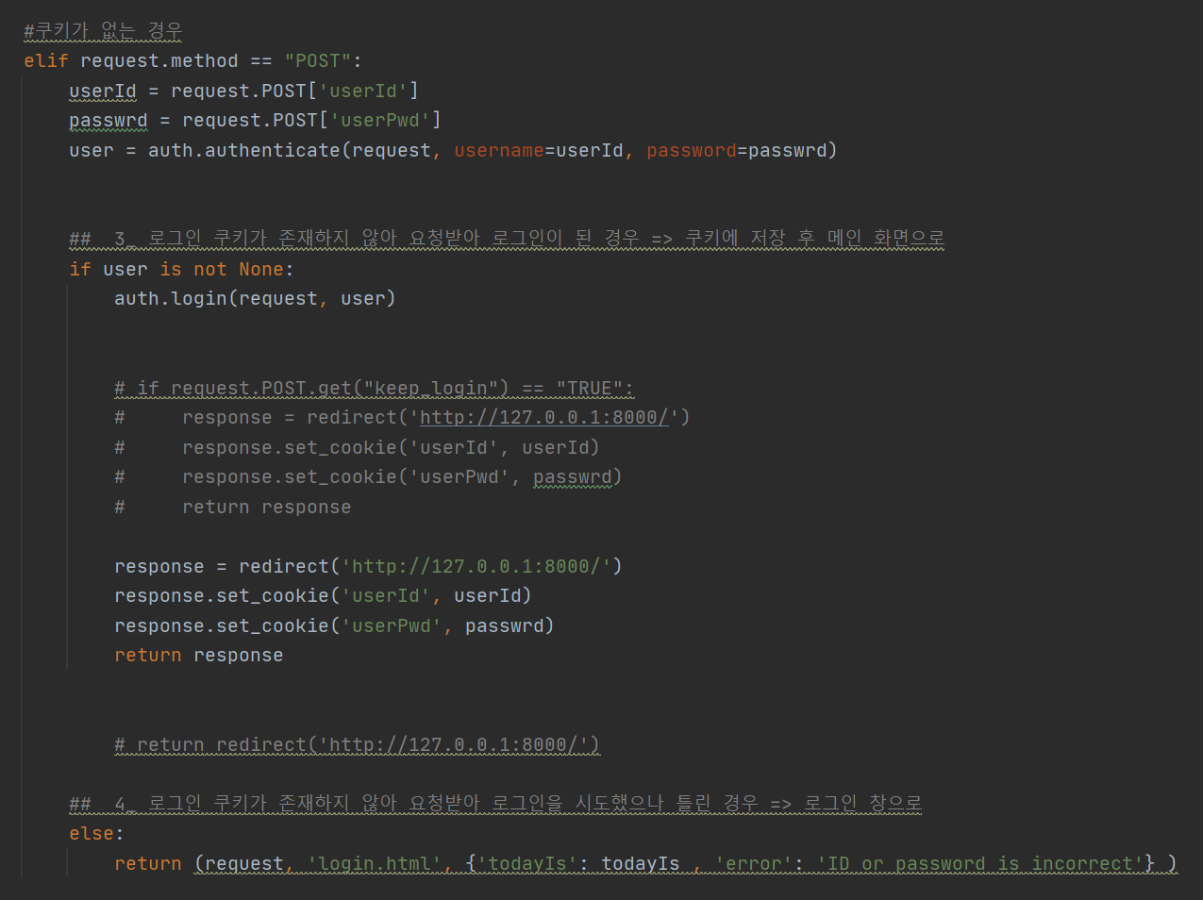
22_1일차 | 2021-01-25 | 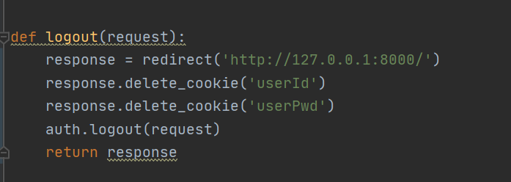 def logout 구현
22-2일차 | 2021-01-25 | 1. /login : sign up 버튼 작동되도록 html 수정 2. stockbar.html : logout 버튼 생성 및 잘 적용되도록 html수정
 |  | -소셜로그인 -todayis 바깥으로 빼기 - 로그아웃 구현(쿠키제거) - 로그인 키 누르면 로그인 화면으로 가는 걸로 - 테이블 구성도 바꿔야됨 즐겨찾기(일단 오라클로 해보자구) -잘못된 아이디 비밀번호로 로그인 됐을 경우 잘못됐다고 구현
 | 소셜로그인

 | 로그인 보완하기 / 소셜로그인 | (https://ssungkang.tistory.com/entry/Django-13-%EC%86%8C%EC%85%9C-%EB%A1%9C%EA%B7%B8%EC%9D%B8-%EA%B5%AC%ED%98%84-kakaogoogle-fackbook-%EB%93%B1?category=320582)
 | todayis 바깥으로 빼기

